Sheet1
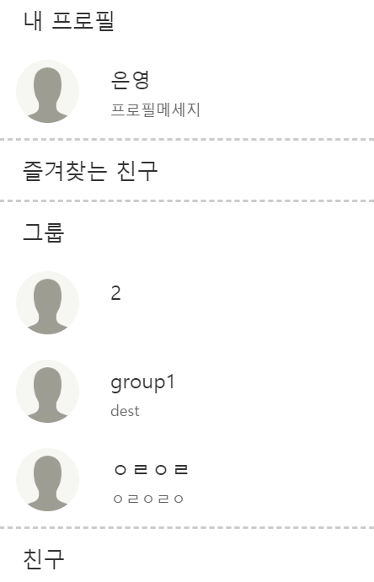
 | 팀 | 9조 CEO
 | 팀원 | 박은영
 | 주제 | 지도기반 채팅 커뮤니티

주별 진행사항 및 계획
 |  |  | 1주차 | 2주차 | 3주차 | 4주차 | 5주차 | 6주차 | 7주차 | 8주차 | 9주차 | 10주차 | 11주차 | 12주차
 |  |  | 3.6 ~ 3.13 | 3.14 ~ 3.20 | 3.21 ~ 3.27 | 3.28 ~ 4.3 | 4.4 ~ 4.10 | 4.11 ~ 4.17 | 4.18 ~ 4.24 | 4.25 ~ 5.1 | 5.2 ~ 5.8 | 5.9 ~ 5. 15 | 5.16 ~ 5.22 | 5.23 ~ 5.29
요구사항 분석,설계 |  |  | ● | ● | ● | ● | ● 완료
구현 |  |  | ● | ● | ● | ● | ● | ● | ● | ● | ● | ● | ●
테스트 |  |  |  |  |  |  |  |  |  |  |  |  | ● | ●
유지보수 |  |  |  |  |  |  |  |  |  |  |  |  | ● | ●
내용 |  |  | 프로토 타입 작성 | 로그인
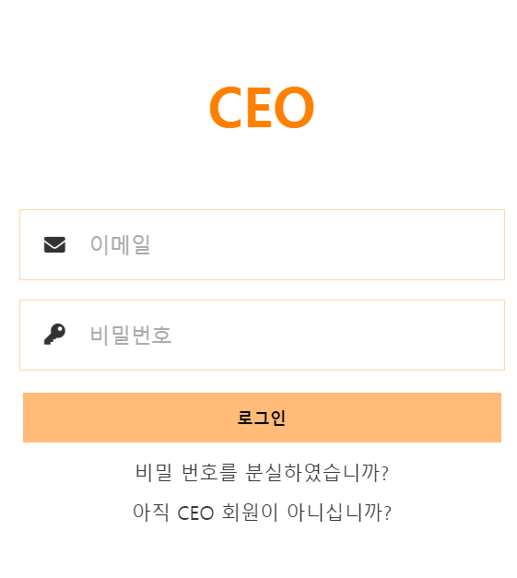
 |  |  | 구글 지도 API
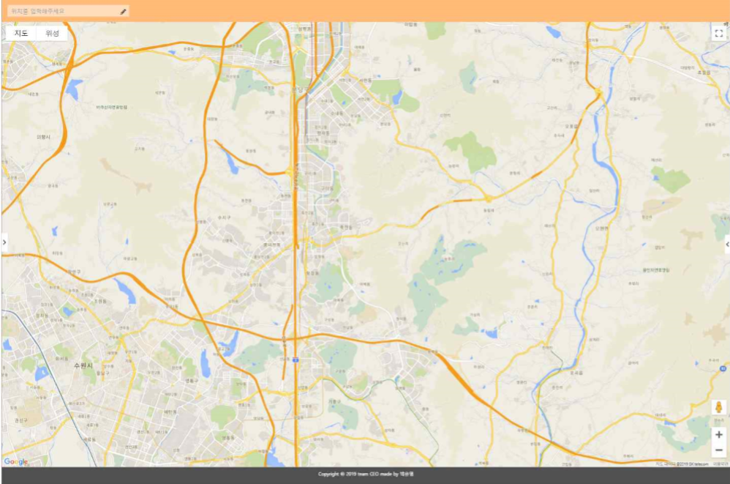

 |  |  |  | 회원가입
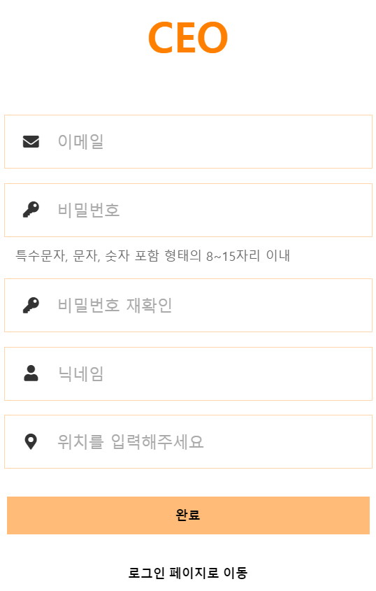

 |  |  |  | 친구, 그룹목록

